A4縦
開発ルールブック

発行No |  |  | PDFのセキュリティ設定について |  |  |  |  |  |  |  |  |  |  | 作成日 | 2017-08-24
043 |  |  |  |  |  |  |  |  |  |  |  |  |  | 作成者 | 中村 恒太郎

 | PDFにセキュリティ設定を行う方法を記載する。

 | １. 帳票定義にセキュリティ設定を行う。
 |  | biz-Stream レイアウト・デザイナにて設定を行う。
 |  | 対象のドキュメントレイアウトファイルを開く⇒ツリービューから文書設定→セキュリティを選択。
 |  |  | ※PGMにて動的にセキュリティ設定を行う場合でも、帳票定義に予めセキュリティ設定をしなければならない。

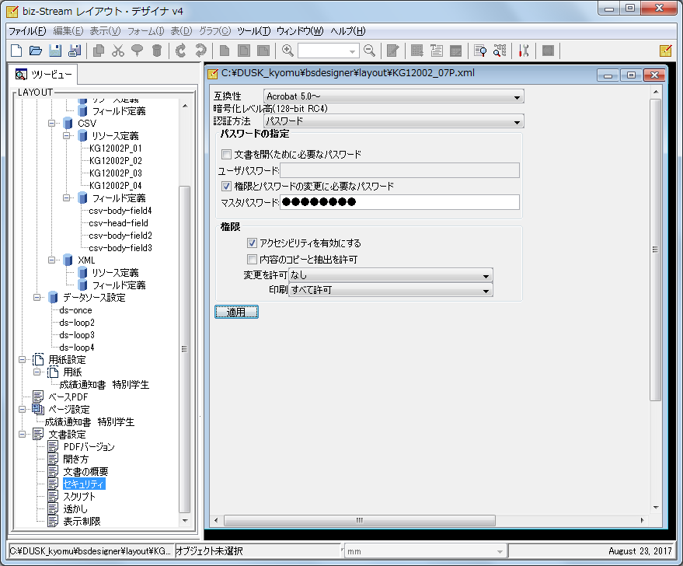

 |  | 新たにセキュリティ設定が必要なPDFは設定内容をお客様に確認すること。
 |  | KG120(成績通知書),KD480(登録科目確認表)は既に以下の設定がされている。同じ設定内容で良い場合は以下の通りに設定する。
 |  | ※設定する項目、値の種類については「PDF文書情報設定について」シートを参照。
 |  |  |  |  |  | 属性名 |  |  | 設定値
 |  | 互換性 |  |  |  |  |  |  | Acrobat 5.0～
 |  | 認証方法 |  |  |  |  |  |  | パスワード
 |  | パスワード
 |  |  | 文書を開くパスワード |  |  |  |  |  | 設定無し
 |  |  | 権限とパスワードの変更に必要なパスワード |  |  |  |  |  | doshiha
 |  | 権限
 |  |  | アクセシビリティを有効にする |  |  |  |  |  | チェック有り（有効）
 |  |  | 内容のコピーと抽出を許可 |  |  |  |  |  | チェック無し（許可しない）
 |  |  | 変更を許可 |  |  |  |  |  | なし（許可しない）
 |  |  | 印刷 |  |  |  |  |  | すべて許可

 | ２. ＰＧＭにてセキュリティ設定を行う。（１．で設定したセキュリティ設定をＰＧＭで変更する場合）
 |  | 帳票作成部品は画面機能用(PrintForBSWSLogicImpl.java)、バッチ機能用(PrintLogicImpl.java)の２つ存在する。
 |  | 両方のクラス共、インターフェース(PrintForBSWSLogic.java)が実装されている。

 |  |  | (1)画面機能用
 |  |  |  | 画面機能用については、部品呼出前に以下の様に設定値をセットする。
 |  |  |  |  | ※セキュリティ設定されているドキュメントレイアウトファイルに対して、設定内容の変更は可能だが、
 |  |  |  |  | セキュリティ設定が元々されていないドキュメントレイアウトファイルに対して、PGMから設定はできない。
 |  |  |  |  | また、セキュリティ設定されているドキュメントレイアウトファイルのセキュリティを設定無しの状態に
 |  |  |  |  | できない。
※PDF作成処理を呼び出す前にセキュリティの設定値をセットする。(例:Fb20001gActionImpl.java)
// レイアウトに対してセキュリティ設定の変更を行う
PdfSecurityDto pdfSecurityDto = new PdfSecurityDto();
pdfSecurityDto.masterPassword = "1"; // 1:固定 部品内でパスワードを取得
pdfSecurityDto.accessibility = PrintForBSWSLogic.ALLOWED;
pdfSecurityDto.contentCopying = PrintForBSWSLogic.NOT_ALLOWED;
pdfSecurityDto.printing = PrintForBSWSLogic.ALLOWED;
pdfSecurityDto.changing = PrintForBSWSLogic.NOT_ALLOWED;
pdfSecurityDto.codeLogic = codeLogic;
printForBSWSLogic.setPdfSecurity(pdfSecurityDto);
// 作成したCSVからPDFを出力
printForBSWSLogic.doPdfDownload(fb20001g.tyohyoInfo.tyohyoId,
kyotuDataAccessLogic.getItemName("fb20001g_012"), dataSourceList);

 |  |  |  | 新たにセキュリティ設定が必要なPDFは設定内容をお客様に確認すること。
 |  |  |  | KG120(成績通知書),KD480(登録科目確認表)は既に以下の設定がされている。同じ設定内容で良い場合は以下の通りに
 |  |  |  | 設定する。
 |  |  |  | ※設定する項目、値の種類については「設定値内容」シートを参照。
 |  |  |  | 属性名 |  |  |  |  |  |  | 設定値 |  | 内容
 |  |  |  | user-password |  |  | 文書を開くパスワード |  |  |  | 設定なし |  | -
 |  |  |  | master-password |  |  | 権限パスワード |  |  |  | ユーザーコードマスターから取得 |  | 部品内で設定
 |  |  |  | accessibility |  |  | アクセシビリティを有効にする |  |  |  | allowed |  | 有効
 |  |  |  | contentCopying |  |  | 内容のコピーと抽出を許可 |  |  |  | not-allowed |  | 許可しない
 |  |  |  | printing |  |  | 印刷 |  |  |  | allowed |  | 許可
 |  |  |  | changing |  |  | 変更を許可 |  |  |  | not-allowed |  | なし

 |  |  | (2)バッチ機能用
 |  |  |  | バッチ機能用(PrintLogicImpl.java)については、現状PDFのセキュリティを設定する必要がないため、実装無し。
 |  |  |  | 実装する場合は「PrintLogicImpl.java(実装参考)」シートを参照。

 | 【補足事項】
 |  | ■画面とバッチからPDFを作成する違いについて

 |  |  | (1)画面処理の場合
 |  |  |  | 画面処理の場合、作成するPDFの情報をAPサーバからUTLサーバにSOAPメッセージで送信している。
 |  |  |  | セキュリテイ設定を行う場合は、manipulator機能を使用してSOAPメッセージに"UTLサーバ側のドキュメント
 |  |  |  | レイアウトファイルのセキュリティ部分を書き換える"情報を追記している。

 |  |  |  | 補足として、manipulator機能を使用してパスワードを設定する場合は、BASE64形式にエンコードしておかな
 |  |  |  | ければならないため、PrintForBSWSLogicImpl.javaで行っている。

 |  |  |  | APサーバ |  |  |  |  |  |  |  | UTLサーバ

PDF作成 (printForBSWSLogic.createPdfFile)
実体はPrintForBSWSLogicImpl.java
biz-Stream
Webｻｰﾋﾞｽｻｰﾊﾞｰ
 |  |  |  |  |  |  |  |  | SOAPメッセージ

biz-Stream
PDF

 |  |  |  |  |  |  |  |  |  | PDF作成

 |  |  | (2)バッチ処理の場合
 |  |  |  | バッチ処理はUTLサーバ内で処理されるため、SOAPメッセージ、Webｻｰﾋﾞｽｻｰﾊﾞｰを使用していない。

 |  |  |  | UTLサーバ

PDF作成 (printForBSWSLogic.createPdfFile)
実体はPrintLogicImpl.java

biz-Stream

 |  |  |  |  |  |  |  | PDF作成
PDF

PDF文書情報設定について

【PDF文書情報設定について】 |  |  |  |  |  |  | biz-Stream® v4.9

 | 1. セキュリティ方法（認証方法）

 |  | ① | パスワードによるセキュリティ
 |  |  |  |  | パスワードを設定し、PDF文書を開く/編集/印刷等の可否を設定することができます。

 |  | ② | デジタルID(証明書)によるセキュリティ
 |  |  |  |  | デジタルID(証明書)を設定し、指定したユーザに文書を開く/編集/印刷等の可否を設定することができます。

 | 2. 暗号化方法（互換性）

 |  |  | 暗号化方法 |  |  |  | biz-Streamのサポート | 暗号化レベル |  | パスワードによるセキュリティ | デジタルID(証明書) | 備考
 |  |  | 40-bit RC4 |  |  |  | ○ | 低 |  | ○ | × | 「Acrobat 3.0およびそれ以降」
 |  |  | 128-bit RC4 |  |  |  | ○ | 高 |  | ○ | ○ | 「Acrobat 5.0およびそれ以降」又は「Acorbat 6.0およびそれ以降」
 |  |  | 128-bit AES |  |  |  | × | 高 |  | ○ | ○ | 「Acrobat 7.0およびそれ以降」
 |  |  | ※「128-bit AES」はbiz-Streamではサポートされていない

 | 3. PDFファイルのセキュリティ設定項目
 |  |  | ■項目一覧
 |  |  | 項番 |  |  | セキュリティ設定項目 |  |  |  | 説明
 |  |  | (1) |  |  | セキュリティ方法 |  |  |  | 「セキュリティなし」の他、「パスワードによるセキュリティ」「デジタルID(証明書)によるセキュリティ」等。
 |  |  | (2) |  |  | 互換性があるバージョン |  |  |  | 暗号化方法の種類。 「Acrobat 3.0およびそれ以降」は40-bit RC4、 「Acrobat 5.0およびそれ以降」及び「Acrobat 6.0およびそれ以降」は128-bit RC4、 「Acrobat 7.0およびそれ以降」は128-bit AES。

 |  |  | (3) |  |  | 文書を開くパスワード |  |  |  | PDFファイルを開く(参照する)際に入力するパスワード。ユーザーパスワード。半角文字。32桁まで。
 |  |  | (4) |  |  | 権限パスワード |  |  |  | PDFファイルのセキュリティ設定を変更する際に入力するパスワード。マスターパスワード。半角文字。32桁まで。
 |  |  | (5) |  |  | 印刷 |  |  |  | 印刷できるレベルの設定、許可しない/低解像度のみ印刷許可/任意の解像度で印刷許可 が設定可能。
 |  |  | (6) |  |  | 文書の変更 |  |  |  | 文書の編集操作可否。
 |  |  | (7) |  |  | 文書アセンブリ |  |  |  | ページの挿入/削除/回転、しおりとサムネールの作成の可否。
 |  |  | (8) |  |  | 内容のコピーと抽出 |  |  |  | 内容の選択/コピーの可否
 |  |  | (9) |  |  | アクセシビリティのための内容の抽出 |  |  |  | 視覚に障碍を持つユーザに対して、スクリーンリーダ(読み上げ)の利用可否。
 |  |  | (10) |  |  | ページの抽出 |  |  |  | ページの抽出可否。
 |  |  | (11) |  |  | 注釈 |  |  |  | 注釈の追加/編集の可否。
 |  |  | (12) |  |  | フォームフィールドの入力 (注1) |  |  |  | フォームに対する入力可否。

 |  |  | (13) |  |  | 署名 (注1) |  |  |  | 既存の署名フィールドへの署名可否。

 |  |  | (14) |  |  | テンプレートページの作成 (注1) (注2) |  |  |  | コンテンツの動的な作成等に利用するテンプレートページの作成の可否。

 |  |  | (注1)「セキュリティ方法」に「パスワード」、「互換性があるバージョン」に「Acrobat 5.0～」を選択した場合のみ設定可能です。
 |  |  | (注2)Adobe Acrobat にのみ表示/設定可能なセキュリティ項目です。

 |  |  | ■Adobe Readerのセキュリティ設定情報

(7)文書アセンブリ
(10)ページの抽出
(13)署名
(14)テンプレートページの作成
については「許可なし」に固定で設定される。

 |  |  | ■互換性に「Acrobat 3.0～」を選択した場合
 |  |  |  | 認証方法は「パスワード」のみ指定

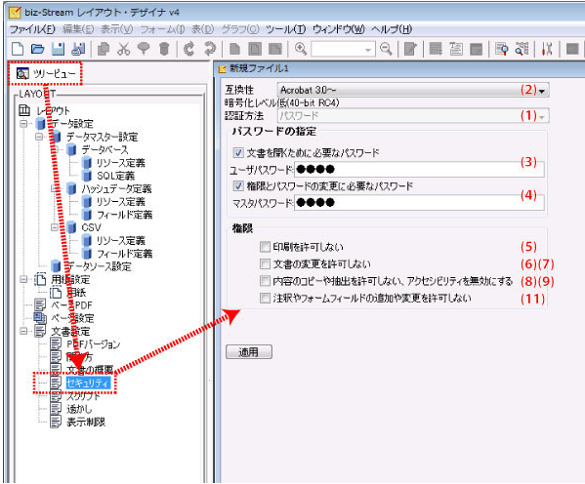

 |  |  | ■互換性に「Acrobat 5.0～」を選択した場合
 |  |  |  | ・認証方法「パスワード」を指定した場合 |  |  |  |  |  |  |  |  | ・認証方法「証明書」を指定した場合
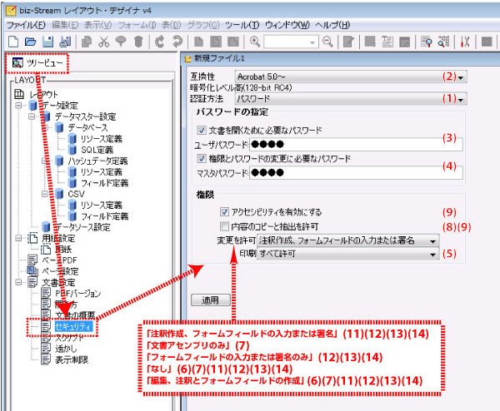
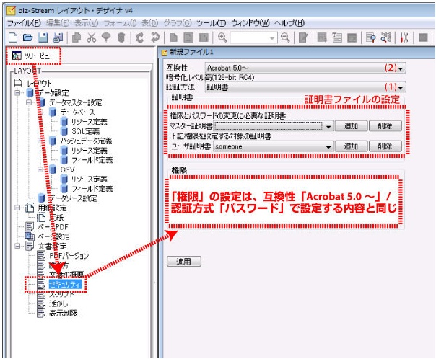

 |  |  | 変更を許可リストボックス |  |  |  |  |  | 印刷リストボックス

PrintLogicImpl.java(実装参考)
・PrintLogicImpl も同様にセキュリティ部分のレイアウト操作変更が必要な場合、以下を参考にしてください。
※動作確認が必要

//--------------------------------------------------------------------
// レイアウト操作関連
//--------------------------------------------------------------------
/** PDFセキュリティDTO */
private PdfSecurityDto pdfSecurityDto = null;

/**
* PDFセキュリティ設定変更
*
* @param pdfSecurityDto
* PDFセキュリティDTO
*/
public void setPdfSecurity(PdfSecurityDto pdfSecurityDto) {
this.pdfSecurityDto = pdfSecurityDto;
}

/**
* レイアウト設定の変更が有るか？
*
* @return true 設定変更有 false 設定変更無
*/
private boolean isChangedLayoutSetting() {
return pdfSecurityDto != null;
}

/**
* レイアウト設定の変更
*
* @param xml
BASE64形式するかは不明。
実装する場合、ブレインセラーズに問い合わせること。
* XMLSuper
*/
private void updateLayoutData(XMLSuper xml) {
if (pdfSecurityDto.masterPassword != null) {
xml.setOwnerPassword(pdfSecurityDto.masterPassword);
}
if (pdfSecurityDto.accessibility != null) {
String accessibility = pdfSecurityDto.accessibility;
if (Objects.equals(accessibility, PrintForBSWSLogic.ALLOWED)) {
xml.setAccessibility(true);
} else if (Objects.equals(accessibility, PrintForBSWSLogic.NOT_ALLOWED)) {
xml.setAccessibility(false);
}
}
if (pdfSecurityDto.contentCopying != null) {
String contentCopying = pdfSecurityDto.contentCopying;
if (Objects.equals(contentCopying, PrintForBSWSLogic.ALLOWED)) {
xml.setCopyPermission(true);
} else if (Objects.equals(contentCopying, PrintForBSWSLogic.NOT_ALLOWED)) {
xml.setCopyPermission(false);
}
}
if (pdfSecurityDto.printing != null) {
String printing = pdfSecurityDto.printing;
if (Objects.equals(printing, PrintForBSWSLogic.ALLOWED)) {
xml.setPrintFullyAllowed();
} else if (Objects.equals(printing, PrintForBSWSLogic.NOT_ALLOWED)) {
xml.setPrintNotAllowed();
} else if (Objects.equals(printing, PrintForBSWSLogic.LOW_RESOLUTION)) {
xml.setPrintLowResolution();
}
}
if (pdfSecurityDto.changing != null) {
String changing = pdfSecurityDto.changing;
if (Objects.equals(changing, PrintForBSWSLogic.NOT_ALLOWED)) {
xml.setChangeNone();
} else if (Objects.equals(changing, PrintForBSWSLogic.ONLY_ASSEMBLY)) {
xml.setChangeOnlyAssembly();
} else if (Objects.equals(changing, PrintForBSWSLogic.ONLY_FILLIN_SIGNING)) {
xml.setChangeOnlyFillinSigning();
} else if (Objects.equals(changing, PrintForBSWSLogic.COMMENT_FILLIN_SIGNING)) {
xml.setChangeCommentFillinSigning();
} else if (Objects.equals(changing, PrintForBSWSLogic.EDITING_COMMENT_FIELD_AUTHORING)) {
xml.setChangeEditingCommentFieldAuthoring();
}
}
}

